Honda Fit Shuttle 2013 №Е226КН1
 | Собственник или владелиц | Байкал Аренда Фартуна |  |  |  |  | в аренде
 | Партнер /доля/сумма | Дидин Михаил /1,3 / 258700 |  |  |  |  | на стоянке
 | Автомобиль / Срок | Хонда Фит Шатл № К801ЕО 138 |  |  |  |  | на оформлении
 | Первоначальный взнос/ залог | 3167 |  |  |  |  | в прокате
 | Статья ДДС | Сумма | Расход | Ремонт | Выдача ДС | Остаток | продан / выкуплен
1 | 2023-05-08 | 1067 |  |  |  | 1067 | на ремонте
2 | 2023-05-15 | 3667 | 500 | 5070 |  | -836 | на продаже
 |  |  |  |  |  |  | в залоге
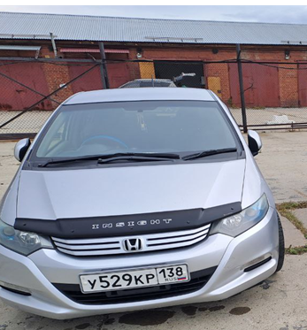

 |  |  |  |  |  |  | 15.05.2023 замена резины

